20151210_희원요청사항
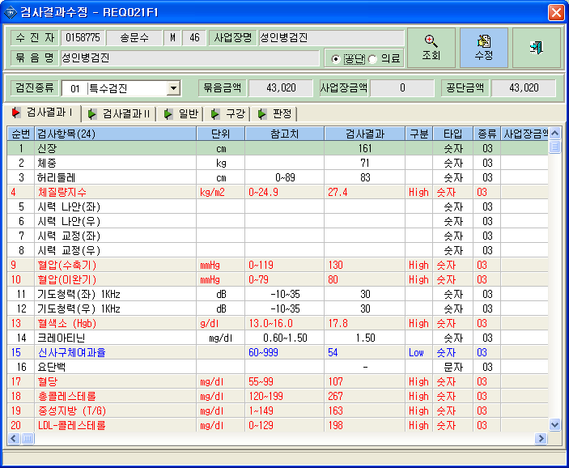
<요청사항>
 | - 청구>공단청구 청구자료생성탭에 공단파일 생성시
 | 청력 정상기준이 35까지 정상인데 30인 사람이 비정상으로 파일생성됩니다. 수정요청합니다.

